Gráfico
6. Nacidos vivos inscritos en la Comunidad de Madrid, por mes de nacimiento según año de nacimiento

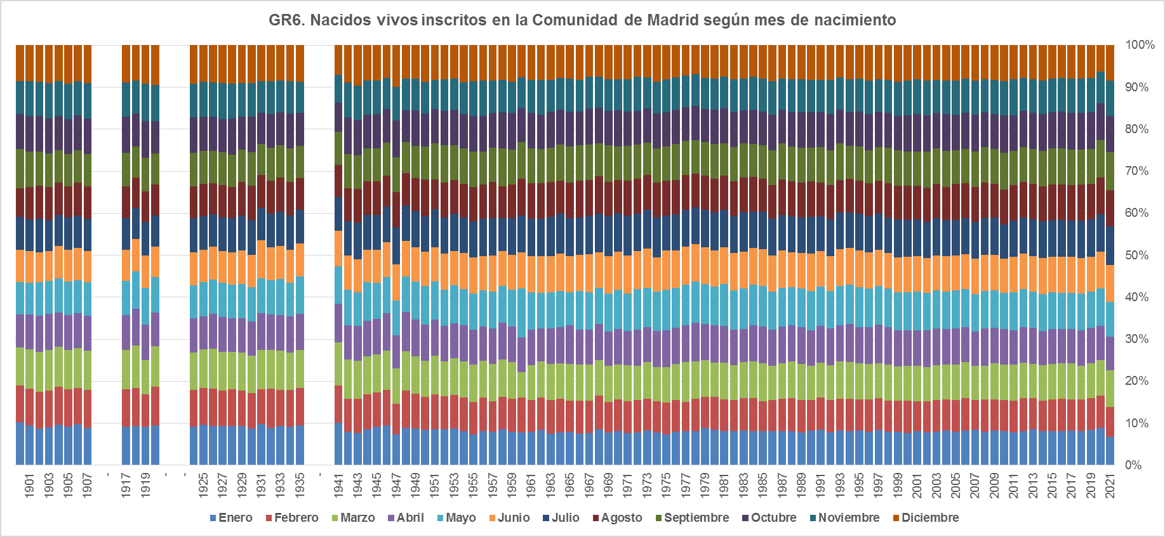

Fuente: Dirección General de Economía. Comunidad de Madrid.

